关系图
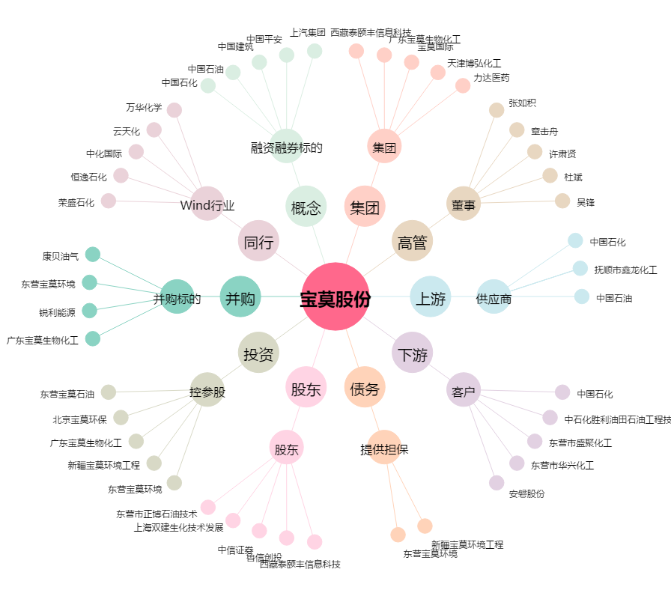
宝莫股份[002476.SZ] - 关系概览图

